200002
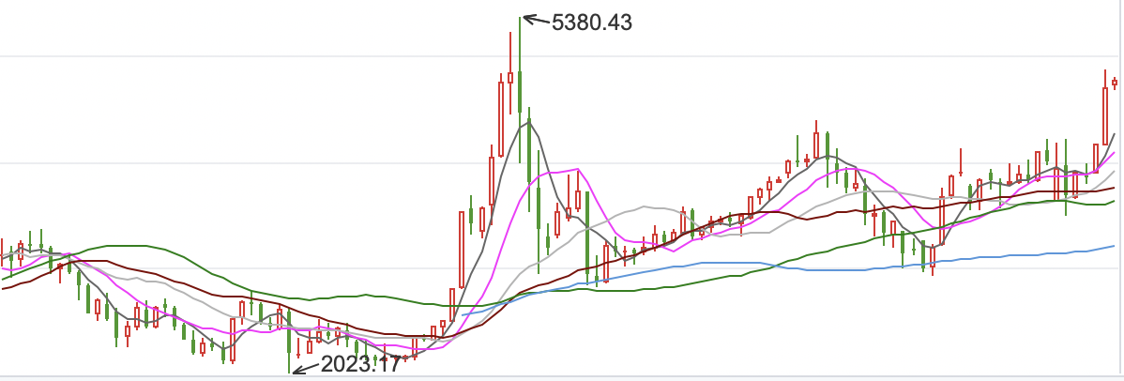
 | 2011-01-01 | 2012-01-01 | 2013-01-01 | 2014-01-01 | 2015-01-01 | 2016-01-01 | 2017-01-01 | 2018-01-01 | 2019-01-01 | 2020-01-01 | 2020-08-06
2010-01-01 | 1.73 | -21.18 | -8.27 | -11.59 | 35.37 | 35.88 | 23.35 | 48.49 | 14.26 | 53.51 | 79.53
2011-01-01 |  | -19.54 | -4.05 | -8.17 | 40.08 | 38.38 | 24.8 | 49.3 | 14.39 | 53.18 | 78.74
2012-01-01 |  |  | 5.07 | -2.99 | 46.27 | 40.84 | 25.87 | 49.37 | 13.87 | 51.94 | 76.86
2013-01-01 |  |  |  | -4.55 | 45.92 | 35.93 | 21.19 | 43.23 | 9.05 | 45.45 | 69.13
2014-01-01 |  |  |  |  | 49.49 | 28.57 | 14.93 | 35.43 | 3.21 | 37.83 | 60.21
2015-01-01 |  |  |  |  |  | -1.07 | -1.12 | 19.52 | -7.3 | 25.25 | 46.12
2016-01-01 |  |  |  |  |  |  | 5.82 | 22.01 | -6.67 | 25.18 | 45.26
2017-01-01 |  |  |  |  |  |  |  | 12.19 | -12.27 | 18.75 | 37.75
2018-01-01 |  |  |  |  |  |  |  |  | -13.5 | 16.66 | 34.26
2019-01-01 |  |  |  |  |  |  |  |  |  | 13.75 | 29.01
2020-01-01 |  |  |  |  |  |  |  |  |  |  | 18.46
 | 2010-01-01 | 2011-01-01 | 2012-01-01 | 2013-01-01 | 2014-01-01 | 2015-01-01 | 2016-01-01 | 2017-01-01 | 2018-01-01 | 2019-01-01 | 2020-01-01
2011-01-01 | 1.73
2012-01-01 | -21.18 | -19.54
2013-01-01 | -8.27 | -4.05 | 5.07
2014-01-01 | -11.59 | -8.17 | -2.99 | -4.55
2015-01-01 | 35.37 | 40.08 | 46.27 | 45.92 | 49.49
2016-01-01 | 35.88 | 38.38 | 40.84 | 35.93 | 28.57 | -1.07
2017-01-01 | 23.35 | 24.8 | 25.87 | 21.19 | 14.93 | -1.12 | 5.82
2018-01-01 | 48.49 | 49.3 | 49.37 | 43.23 | 35.43 | 19.52 | 22.01 | 12.19
2019-01-01 | 14.26 | 14.39 | 13.87 | 9.05 | 3.21 | -7.3 | -6.67 | -12.27 | -13.5
2020-01-01 | 53.51 | 53.18 | 51.94 | 45.45 | 37.83 | 25.25 | 25.18 | 18.75 | 16.66 | 13.75
2020-08-06 | 79.53 | 78.74 | 76.86 | 69.13 | 60.21 | 46.12 | 45.26 | 37.75 | 34.26 | 29.01 | 18.46

